メニュー
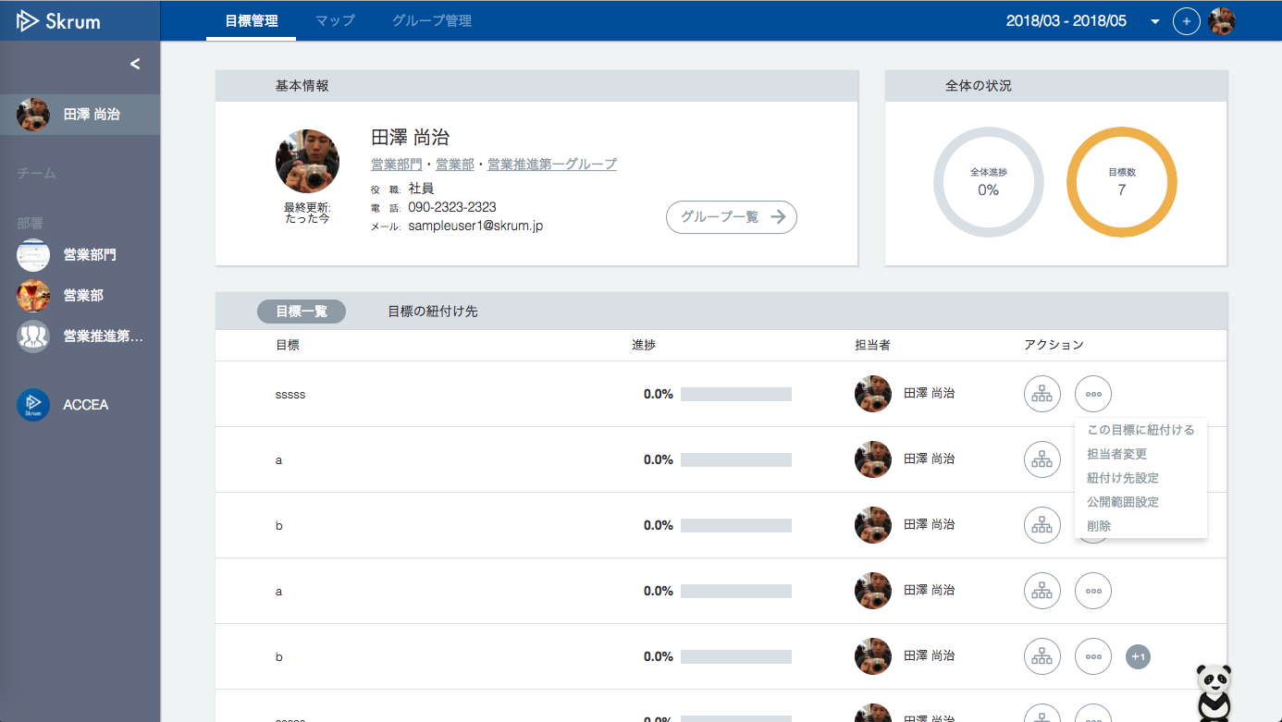

Add "コピー" to this menu.
This feature is only for objectives not for key results.

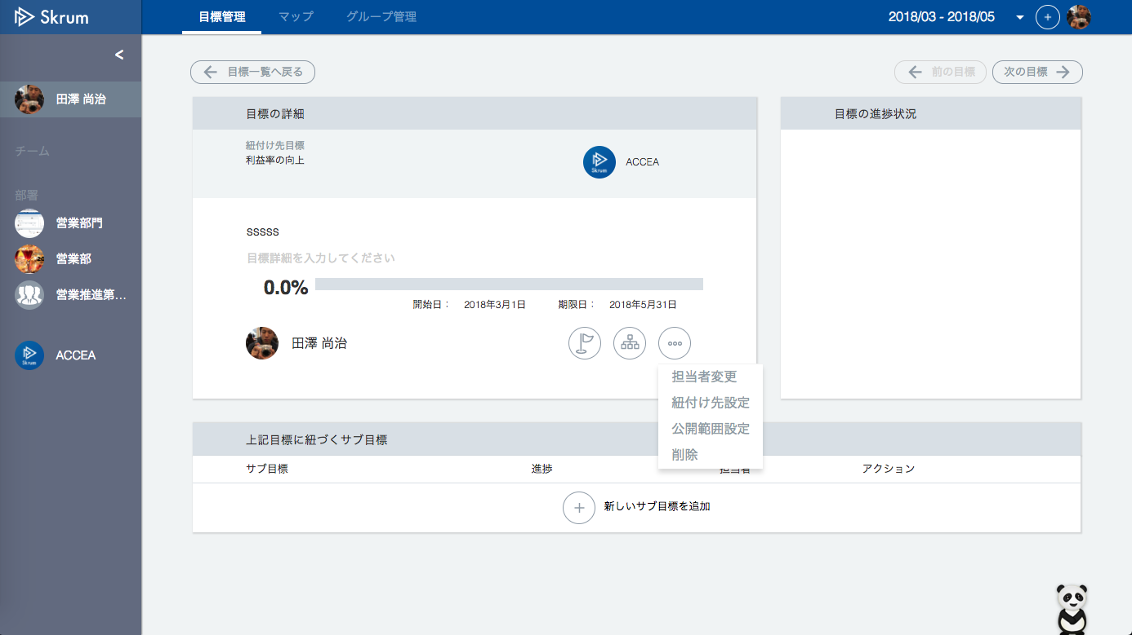

Add "コピー" to this menu.
This feature is only for objectives not for key results.

OKRコピー
OKRコピー


他の目標期間にコピーする

新卒採用で30名確保する。
他の目標期間にコピーする目標

Timeframe dropdown list.
but do not show the current timeframe.
コピー先の目標期間

・上記の目標に直接紐づいているサブ目標、および間接的に紐づいているサブ目標までの目標がコピーの対象となります。

コピーする
Validation error message is shown around here with red characters.

Disable this button when a timeframe is not selected.

Use API AE0404 in throwing API.
ex.)
v1/okrs/{okrId}/clone.json
[Json schema]
{"timeframeId": 3}

